HVAC
TECNO.MEC s.r.l. - Via Canale 114 - 42013 CASALGRANDE (RE) - ITALY
Cap. Soc. € 52.000 I.V. - CF/P.IVA 01428910358 REA RE 185040 - MECCANOGR. RE 017496 - RAEE: IT08020000002793
Tel. +39 -0522840805 - Fax +39 0522 849962 info@tecnocooling.com - www.tecnocooling.com
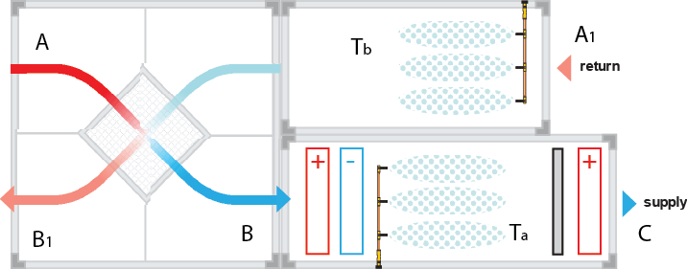
АДИАБАТИЧЕСКОЕ УВЛАЖНЕНИЕ HVAC И РАСЧЕТ ОХЛАЖДЕНИЯ
HVAC технические данные | T (°C) | Hr (%)
A=A1 Воздух снаружи | 35 | 30
B После нагревания | 40 | 13
C Желаемые условия | 32.5 | 50
B1 Адиабатический охлажденный воздух | 23 | 85
Уровень моря (AMSL) (m) | 100
Объем потока воздуха(м³/ч) | 550000
Размер канала ШхВ (м) | 11 | 13

ДАННЫЕ | temp °C | relative Humidity % | X g/kg | J kCal/kg | V mc/kg | total Press mm Hg | partial press mm Hg | Dew point °C | Wet Bulb Temp °C
A Воздух снаружи | 35 | 30 | 10.53 | 14.84 | 0.88 | 42.18 | 12.65 | 14.80 | 21.91
B После нагревания | 40 | 13 | 10.53 | 16.06 | 0.90 | 55.32 | 7.29 | 6.52 | 21.09
C Воздух внутри | 32.5 | 50 | 15.39 | 17.19 | 0.89 | 36.70 | 18.35 | 20.71 | 24.16
B1 Адиабатический охлажденный воздух | 23 | 85 | 15.01 | 14.61 | 0.86 | 21.07 | 17.91 | 20.34 | 21.82

РАЗНИЦА A-B | 5.00 | 16.82 | 0.00 | 1.22 | 0.01 | 13.14 | 5.36
РАЗНИЦА B-C | 7.50 | 36.82 | 4.86 | 1.13 | 0.01 | 18.63 | 11.05
РАЗНИЦА A1-B1 | 12.00 | 55.00 | 4.48 | 0.23 | 0.03 | 21.11 | 5.26

 |  | м³/ч | Кг/ч
ПОТОК ВЕНТИЛЯТОРА |  | 10000 | 12000
ОТДЕЛЕНИЕ HVAC | Длина [м] | Ширина [м] | м²
 | 12 | 3 | 36

ЭФФЕКТИВНОСТЬ ИСПАРЕНИЯ (0-100) % |  |  | 80 | %
СКОРОСТЬ ВОЗДУХА м/с |  |  | 0.08 | м/с | OK
ТЕМПЕРАТУРА ОХЛАЖДЕННОГО ВОЗДУХА Ta |  |  | 24.87 | °C
ТЕМПЕРАТУРА ОХЛАЖДЕННОГО ВОЗДУХА Tb |  |  | 24.53 | °C
РАСХОД ВОДЫ B->C |  |  | 58.27 | Кг/ч | 0.97 | л/мин
РАСХОД ВОДЫ A1->B1 |  |  | 53.76 | Кг/ч | 0.90 | л/мин

РАЗМЕЩЕНИЕ ФОРСУНОК B-->C

РАЗМЕР ФОРСУНОК | 0.15 | диаметр |  |  | ПОДТВЕРЖДЕНО
ДИСТАНЦИЯ | 1 | м
РАСПОЛОЖЕНИЕ | ПРЯМОЕ | направление распыления
Кол-во ФОРСУНОК | 36 | шт.
РЕАЛЬНЫЙ РАСХОД | 1.66 | л/мин

РАЗМЕЩЕНИЕ ФОРСУНОК A1-->B1

РАЗМЕР ФОРСУНОК | 0.30 | диаметр |  |  | ПОДТВЕРЖДЕНО
ДИСТАНЦИЯ | 0.8 | м
РАСПОЛОЖЕНИЕ | ПРЯМОЕ | направление распыления
Кол-во ФОРСУНОК | 58 | шт.
РЕАЛЬНЫЙ РАСХОД | 6.26 | л/мин

Tecnocooling не несет никакой ответственности за использование этой таблицы, предоставляются бесплатно.

ПСИХОМЕТРИЯ
TECNO.MEC s.r.l. - Via Canale 114 - 42013 CASALGRANDE (RE) - ITALY
CF/P.IVA/VAT: IT 01428910358
REA RE 185040 - MECCANOGR. RE 017496 - RAEE: IT08020000002793
Tel. +39 0522 840805 - Fax +39 0522 849962
info@tecnocooling.com - www.tecnocooling.com
РАСЧЕТ ЗАДАННОГО УРОВНЯ ВЛАЖНОСТИ

(заполните ячейки голубого цвета соответствующими значениями)
*Введите текущие значения температуры и относительной влажности, а также величину желаемой относительной влажности
ДАННЫЕ | темп. °C | относит. влажность % | X g/kg | J kCal/kg | V mc/kg | общее давл. мм рт.ст | парциал. давл. мм рт.ст | точка росы °C | темп. мокрого терм-ра °C
НАЧАЛЬНЫЕ УСЛОВИЯ | 20 | 30 | 4.33 | 7.42 | 0.83 | 17.53 | 5.26 | 1.89 | 12.52
ЖЕЛАЕМЫЕ УСЛОВИЯ |  | 85 | 12.44 | 12.32 | 0.85 | 17.53 | 14.90 | 17.40 | 18.97

РАЗНИЦА | 20.00 | 55.00 | 8.10 | 4.90 | 0.01 | 0.00 | 9.64

* Введите размеры помещения
РАЗМЕРЫ ПОМЕЩЕНИЯ | Длина [м] | Ширина [м] | Высота [м] | Объем м³
 | 8 | 3 | 7 | 168
* Введите объем повторно используемого воздуха [м³/ч] или оставьте 0
ВОЗДУХООБМЕН [м³/ч] |  |  | 0

ВЫБОР НАСОСА И ФОРСУНОК

*Введите кол-во форсунок, в соответствии с расчитанными расположением и размерами помещения
*Введите время впрыска в секундах и время паузы между двумя впрысками (установки таймера)
Кол-во ФОРСУНОК | 8 |  | 1.63 | кг | Сколько Кг (литров) ВОДЫ необходимо для достижения ЗАДАННОГО УРОВНЯ ВЛАЖНОСТИ
РАЗМЕР ФОРСУНОК | 0.20 |  | 5.19 | мин | ВРЕМЯ, НЕОБХОДИМОЕ ДЛЯ ДОСТИЖЕНИЯ ЗАДАННОГО УРОВНЯ ВЛАЖНОСТИ (мин)
ВРЕМЯ РАСПЫЛЕНИЯ [сек] | 5 |  | 1 | л/мин | РЕКОМЕНДУЕМЫЙ НАСОС (расход воды л/мин)
ПАУЗА [сек] | 5 |  | 18.89 | кг/ч | Макс. ЗАГРУЗКА ВЛАЖНОСТИ (с данными настройками)

Notes:

Tecnocooling не несет никакой ответственности за использование этой таблицы, предоставляются бесплатно.

ПРОМЫШЛ. КОРПУСА
TECNO.MEC s.r.l. - Via Canale 114 - 42013 CASALGRANDE (RE) - ITALY
Cap. Soc. € 52.000 I.V. - CF/P.IVA 01428910358
REA RE 185040 - MECCANOGR. RE 017496 - RAEE: IT08020000002793
Tel. +39 -0522840805 - Fax +39 0522 849962
info@tecnocooling.com - www.tecnocooling.com

Расчет объема тумана для промышленного склада или обычного помещения

 | Введите Длину, Ширину, Высоту [м]
 | Д | Ш | В | Объем м³ | Площадь м²
Внутренние размеры [м] | 200 | 30 | 8 | 48000 | 6000

 |  |  |  |  | Cod/Ref.

Кол-во вентиляторов объема 40000 м³ |  |  |  | 24 | EC600162
( 1 вентилятор= 250 м²)

Кронштейн для вентилятора |  |  |  | 24 | EC600168

Кол-во вытяжных вентиляторов 11000 м³ |  |  |  | 27 | TC600175
(1 вытяжной вентилятор каждые 1833 м³)

Кол-во форсунок 0.30 мм |  |  |  | 192 | EC130309

Кольца для форсунок из нерж. стали |  |  |  | 24 | EC600006
Фитинг соединительный с кольцом |  |  |  | 24 | EC300026
Кран запорный шаровый слип-лок |  |  |  | 24 | EC400009
T образный фитинг - тройник |  |  |  | 24 | EC300004
Фитинг угловой 90° |  |  |  | 24 | EC300005
Труба нейлоновая, бухта 25 м |  |  |  | 10 | EC400001

Потребление воды л/час - работа по таймеру 50% от цикла |  |  |  | 622.08
(Кол-во форсунок 0.30 мм x 0,108 x 60/2)

Потребление воды л/ч - Непрерывный цикл |  |  |  | 1244.16
(Кол-во форсунок 0.30 мм x 0,108 x 60)

Потребление электроэнергии [кВтч] |  |  |  | 27.87
(Вентиляторы + Вытяжные вентиляторы)
РЕКОМЕНДУЕМЫЙ НАСОС (РАСХОД ВОДЫ л/мин) |  |  |  | 21

Замечание 1: Проверьте длину трубы и наличие всех необходимых компонентов системы
Замечание 2: Максимально допустимый расход воды для труб 3/8" = 11 л/мин
- Максимально допустимая длина для линии для труб 3/8" = 80 м

ОХЛАЖДЕНИЕ
TECNO.MEC s.r.l. - Via Canale 114 - 42013 CASALGRANDE (RE) - ITALY
Cap. Soc. € 52.000 I.V. - CF/P.IVA 01428910358
REA RE 185040 - MECCANOGR. RE 017496 - RAEE: IT08020000002793
Tel. +39 -0522840805 - Fax +39 0522 849962
info@tecnocooling.com - www.tecnocooling.com
РАСЧЕТ ОХЛАЖДЕНИЯ ВОЗДУХА

ДАННЫЕ | темп. °C | относит. влажность % | X g/kg | J kCal/kg | V mc/kg | общее давл. мм рт.ст | парциал. давл. мм рт.ст | точка росы °C | темп. мокрого терм-ра °C
НАЧАЛЬНЫЕ УСЛОВИЯ | 40 | 26 | 12.52 | 17.28 | 0.90 | 55.32 | 15.0 | 17.40 | 24.10 | 24.00
ЭФФЕКТИВНОСТЬ ИСПАРЕНИЯ [%] |  | 80

НАЧАЛЬНАЯ ТЕМПЕРАТУРА [°C] |  |  | 40.0 | °c

ПОНИЖЕНИЕ ТЕМПЕРАТУРЫ [°C] |  |  | 12.7 | °c

ТЕМПЕРАТУРА ОХЛАЖДЕННОГО ВОЗДУХА [°C] |  |  | 27.3 | °c
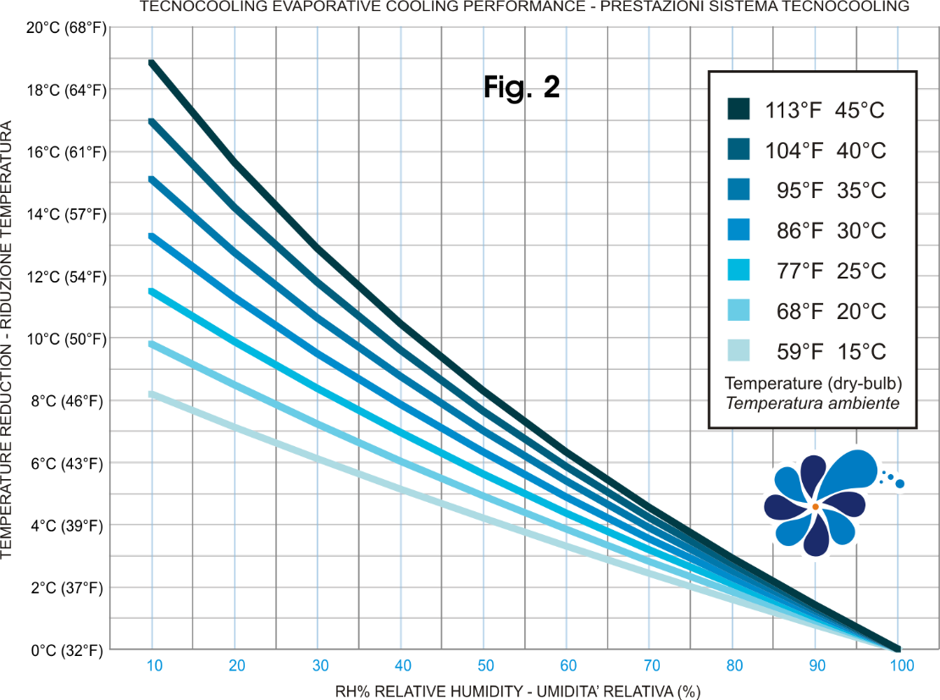

УКАЗАННЫЕ ЗНАЧЕНИЯ ОТНОСЯТСЯ К ВОЗДУХУ, ОХЛАЖДЕННОМУ ПРИ ПОМОЩИ СИСТЕМЫ ТУМАНООБРАЗОВАНИЯ ТАБЛИЦА РАСЧИТАНА ОТНОСИТЕЛЬНО ИДЕАЛЬНЫХ УСЛОВИЙ РАССЧИТАННАЯ ТЕМПЕРАТУРА МОЖЕТ ОТЛИЧАТЬСЯ ОТ ТЕМПЕРАТУРЫ, ДОСТУГНУТОЙ В ОКРУЖАЮЩЕЙ СРЕДЕ ИЗ-ЗА ДИСПЕРСИИ Tecnocooling не несет никакой ответственности за использование этой таблицы, предоставляются бесплатно.

